Sheet1
序号 | 项目 | 内容
1 | 搭载车型 | 江铃E100
2 | 设计车速 | <30km/h
3 | 扩展性（整车设计最高车速） | 可扩展到100km/h
4 | 适用道路 | 开放道路（水泥路、柏油路等）
5 | 动态转向（0<车速<30km/h)方向盘速度 | >450°/s
6 | 静态转向（原地转向)方向盘速度 | >360°/s
7 | 前轴载荷（空载/满载） | 425/575
8 | 后轴载荷（空载/满载） | 400/625
9 | 长*宽*高(mm) | 3427*1565*1450
10 | 轴距(mm) | 2260
11 | 前/后轮距(mm) | 1360
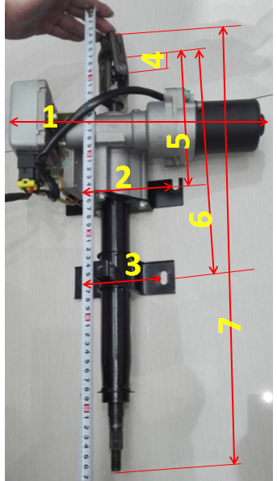
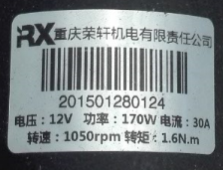
1 | 32（cm）
2 | 15（cm）
3 | 11（cm）
4 | 2（cm）
5 | 17（cm）
6 | 30（cm）
7 | 57（cm）

